Sheet1
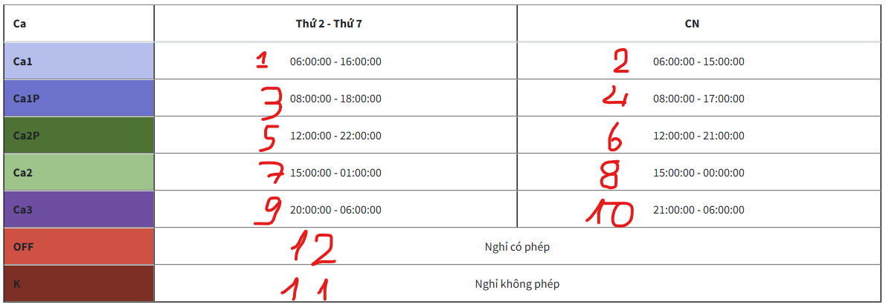
NV00001 | 3 | 3 | 3 | 3 | 3 | 3 | 3 | 3 | 3 | 3 | 12 | 12 | 12 | 12 | 12 | 7 | 7 | 7 | 7 | 7 | 5 | 1 | 1 | 1 | 1 | 1 | 1 | 1 | 1 | 1 | 1
NV00002 | 1 | 1 | 1 | 1 | 1 | 1 | 1 | 1 | 1 | 1 | 3 | 3 | 3 | 3 | 3 | 3 | 3 | 3 | 12 | 12 | 12 | 2 | 2 | 2 | 2 | 2 | 2 | 2 | 2 | 2 | 2

Dòng A: Mã nhân viên : Mã của từng nhóm(2 ký tự viết hoa) + 5 số ở sau, phải đồng bộ với mã nhân viên nhập trên trang quản lý chấm công
Số dòng còn lại đúng chính xác số ngày trong tháng ( tháng 2 có 28 ngày phải có đúng 28 dòng)
Ca làm việc sẽ đặt theo ảnh sau, nhập số theo ngày

